상품제안서
미치코런던 암막 카본 초경량 3단수동양우산(M066) | 상품코드: S38223

 |  |  |  |  |  |  | 02-713-8555 | www.synergygift.co.kr
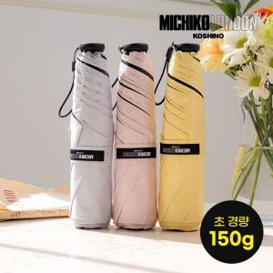

【상세/제작정보】

【인쇄/포장옵션】 | [손잡이] 실크, [원단] 원단실크1도 / 포장지포장

【공급단가】 | 수량 | 30~ | 100~ | 500~ | 1,000~ | 3,000~
*VAT별도 | 단가 | 11,600원 | 10,980원 | 10,280원 | 10,080원 | 9,880원

【상품 URL】 | https://www.synergygift.co.kr:443/src/goods_detail.php?gdno=38223

